Hoja2
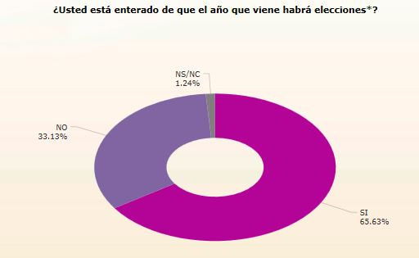

GRÁFICA EJEMPLIFICATIVA

Hoja3
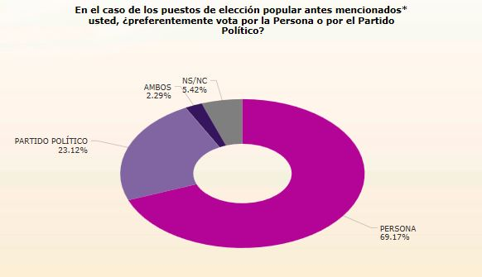

GRÁFICA EJEMPLIFICATIVA

